المؤشرات الكلية

سوق العراق للاوراق المالية
جلسة الاربعاء 2026/6/10 |  |  |  | تقرير أسعار الأسهم المتداولة لسوق العراق للأوراق المالية
الجلسة (100)
الاسهم المتداولة المدرجة و OTC |  |  | 917,734,234 |  |  | قيمة الأسهم المتداولة المدرجة و OTC |  | 1,200,901,434 |  |  | صفقات الشركات المدرجة وOTC | 1618

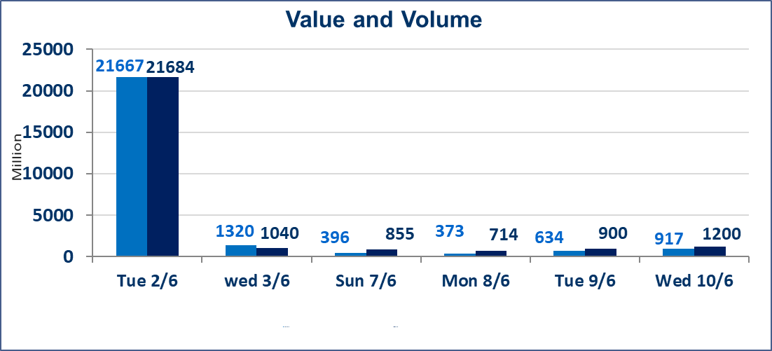
المؤشر60 ISX اليوم | 946.97 |  | نقطة |  |  | المؤشر15 ISX اليوم | 1226.27 | نقطة
المؤشر 60 ISX السابق | 945.45 |  | نقطة |  |  | المؤشر 15 ISX السابق | 1221.03 | نقطة
نسبة التغير | 0.16 |  | % |  |  | نسبة التغير | 0.43 | %
عدد النقاط | 1.52 |  | نقطة |  |  | عدد النقاط | 5.24 | نقطة

الشركات المدرجة | 103 | OTC | 14 | 117 |  | الشركات غير المتداولة المدرجة | 38 | OTC | 12 | 50
الشركات المتداولة | 44 | OTC | 1 | 45 |  | الشركات المرتفعة |  |  | 12
شركات الهيئة العامة |  |  |  | 10 |  | الشركات المنخفضة |  |  | 15
الموقوفة بقرار من هيأة الأوراق المالية |  |  |  | 11 |  | شركات الهيئة العامة OTC |  |  |  | 1
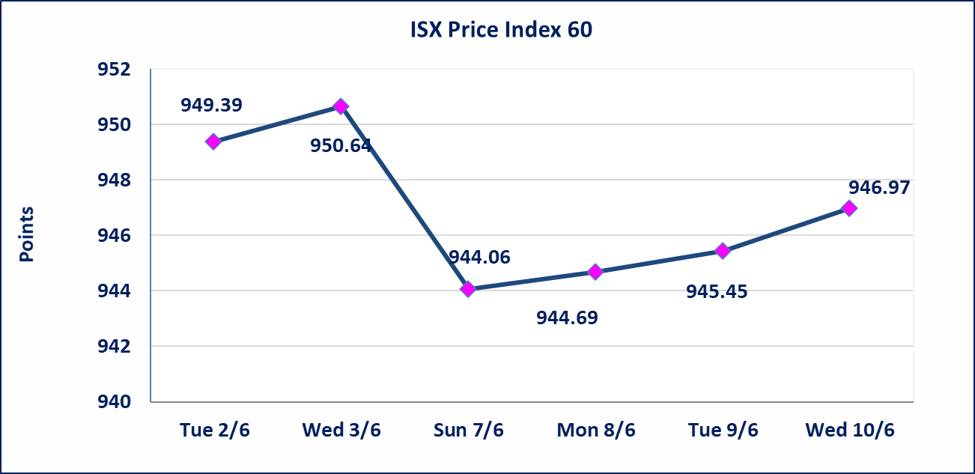
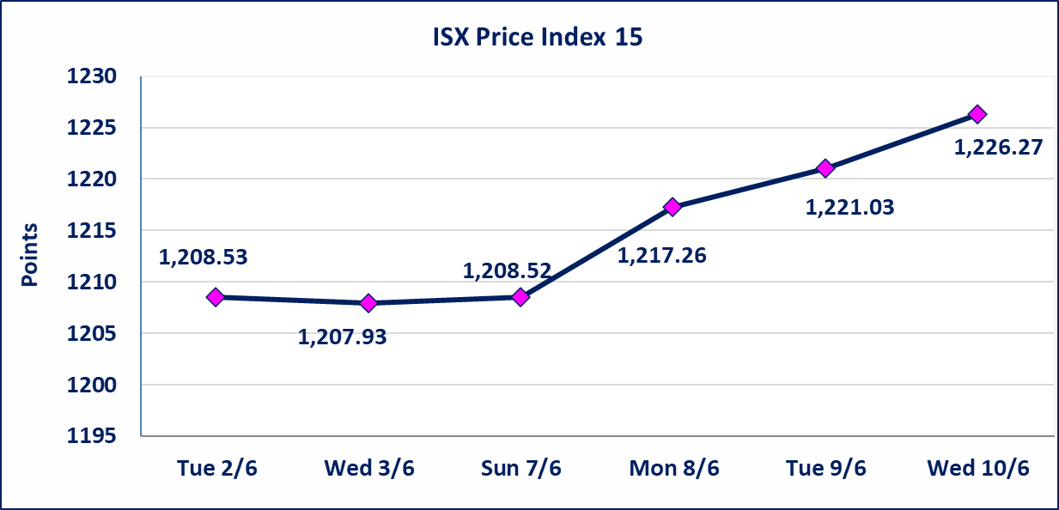

اليم الازرق للتجارة العامة(SYAM) | تم البدء بعمليات ايداع شهادات اسهم المساهمين لشركة اليم الازرق للتجارة العامة إعتباراً من جلسة الاربعاء 2026/6/3 وسيتم اطلاق التداول إعتباراً من جلسة الاربعاء 2026/6/24 بعد ايداع 5% من رأس المال او بعد مرور (21) يوم من تاريخ بدء الايداع في منصة الشركات غير المدرجة ISX-OTC.
المصير للتامين(NMAS) | تم البدء بعمليات ايداع شهادات اسهم المساهمين لشركة المصير للتامين إعتباراً من جلسة الثلاثاء 2026/6/2 وسيتم اطلاق التداول إعتباراً من جلسة الثلاثاء 2026/6/23 بعد ايداع 5% من رأس المال او بعد مرور (21) يوم من تاريخ بدء الايداع في منصة الشركات غير المدرجة ISX-OTC.
دار الثقة للتامين(NDAR) | تم البدء بعمليات ايداع شهادات اسهم المساهمين لشركة دار الثقة للتامين إعتباراً من جلسة الثلاثاء 2026/6/2 وسيتم اطلاق التداول إعتباراً من جلسة الثلاثاء 2026/6/23 بعد ايداع 5% من رأس المال او بعد مرور (21) يوم من تاريخ بدء الايداع في منصة الشركات غير المدرجة ISX-OTC.
زين للتامين(NZAI) | تم البدء بعمليات ايداع شهادات اسهم المساهمين لشركة زين للتامين إعتباراً من جلسة الثلاثاء 2026/6/2 وسيتم اطلاق التداول إعتباراً من جلسة الثلاثاء 2026/6/23 بعد ايداع 5% من رأس المال او بعد مرور (21) يوم من تاريخ بدء الايداع في منصة الشركات غير المدرجة ISX-OTC.
الوطنية للصناعات الغذائية (INFF) | تم البدء بعمليات ايداع شهادات اسهم المساهمين لشركة الوطنية للصناعات الغذائية إعتباراً من جلسة الاحد 2026/5/24 وسيتم اطلاق التداول إعتباراً من جلسة الاحد 2026/6/14 بعد ايداع 5% من رأس المال او بعد مرور (21) يوم من تاريخ بدء الايداع في منصة الشركات غير المدرجة ISX-OTC.
الحد الأعلى والادنى للتغير في السعر | نسبة التغير الحدود الدنيا للحركة السعرية للاسهم من (5% الى 10%) والحدود العليا من(10% الى 25%)في كافة المنصات ماعدا منصة OTC.
Web site : www.isx-iq.net E-mail : info-isx@isx-iq.net |  |  |  |  | 07834000034 - 07711211522 : ص . ب :3607 العلوية الهاتف |  |  |  |  |  | بغداد /الكرادة/ قرب المسرح الوطني /مجاور مصرف الخليج التجاري

نسبة التغير
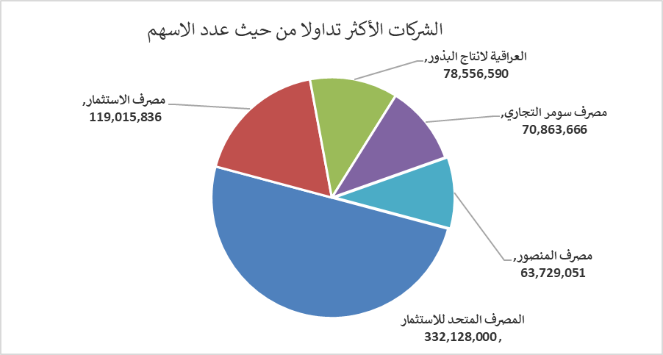
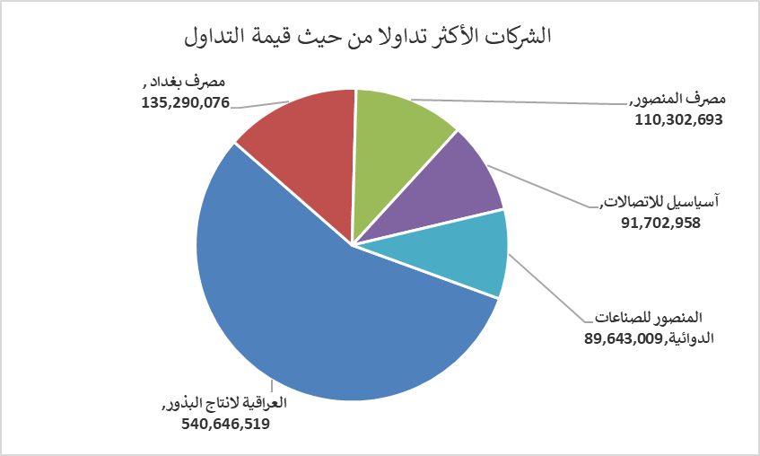
الشركات الأكثر ارتفاعاً وانخفاضاً

نسبة التغير لاسعار الاغلاق الاكثر ارتفاعاً |  |  |  | نسبة التغير لاسعار الاغلاق الاكثر انخفاضاً
اسم الشركة | اغلاق | التغير(%) | الاسهم المتداولة | اسم الشركة | اغلاق | التغير (%) | الاسهم المتداولة
مصرف الطيف الاسلامي | 0.710 | 20.34 | 786,260 | الحمراء للتامين | 4.950 | -8.33 | 1,552
فندق بغداد | 14.500 | 13.28 | 146,436 | مصرف الموصل للاستثمار | 0.130 | -7.14 | 2,650,000
نقل المنتجات النفطية | 1.500 | 7.14 | 25,730 | الكيمياوية والبلاستيكية | 1.800 | -5.76 | 2,029,021
العراقية لانتاج وتسويق اللحوم | 4.700 | 4.44 | 66,343 | مصرف سومر التجاري | 0.190 | -5.00 | 70,863,666
المعمورة العقارية | 3.350 | 4.04 | 9,683,274 | مصرف اشور الدولي | 0.250 | -3.85 | 15,456,736

الشركات الاكثر نشاطا حسب الاسهم المتداولة (حجم التداول) |  |  |  | الشركات الاكثر نشاطا حسب القيمة المتداولة
اسم الشركة | اغلاق | التغير(%) | الاسهم المتداولة | اسم الشركة | اغلاق | التغير (%) | القيمة المتداولة
المصرف المتحد للاستثمار | 0.050 | 0.00 | 332,128,000 | العراقية لانتاج البذور | 6.840 | 3.01 | 540,646,519
مصرف الاستثمار | 0.250 | 0.00 | 119,015,836 | مصرف بغداد | 2.600 | -0.76 | 135,290,076
العراقية لانتاج البذور | 6.840 | 3.01 | 78,556,590 | مصرف المنصور | 1.730 | -0.57 | 110,302,693
مصرف سومر التجاري | 0.190 | -5.00 | 70,863,666 | آسياسيل للاتصالات | 16.350 | 0.06 | 91,702,958
مصرف المنصور | 1.730 | -0.57 | 63,729,051 | المنصور للصناعات الدوائية | 2.500 | 2.04 | 89,643,009

اجانب

سوق العراق للأوراق المالية
نشرة تداول أسهم غير العراقيين لجلسة الاربعاء 2026/6/10

نشرة تداول الاسهم المباعة من غير العراقيين في السوق النظامي
اسم الشركة | رمز الشركة | الصفقات | الاسهم المتداولة | القيمة المتداولة
قطاع المصارف
المصرف الاهلي العراقي | BNOI | 3 | 249,452 | 997,808
مجموع قطاع المصارف |  | 3 | 249,452 | 997,808
المجموع الكلي |  | 3 | 249,452 | 997,808

